Worksheet
 |  |  |  |  | 8 (812) 565 05 34 |  |  | sales@miniworks.ru
 |  |  |  |  | Липецк |  |  | отдел продаж
 |  |  | Адрес |  |  |  |  | Режим работы
 |  |  | Санкт-Петербург, улица Маршала Новикова, 28Е |  |  |  |  | Пн – Пт: с 8:00 до 18:00
ЗШЧЭ
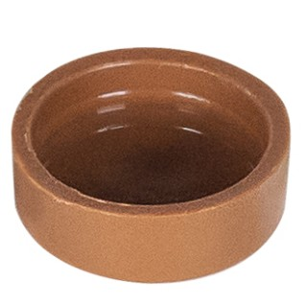 |  | 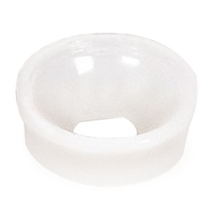 |  | 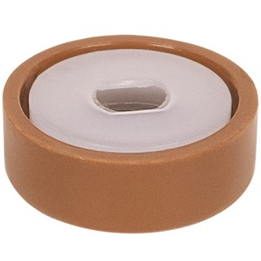 |  | 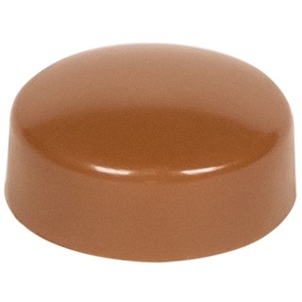 |  | 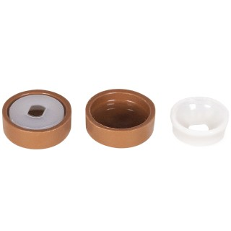 |  | 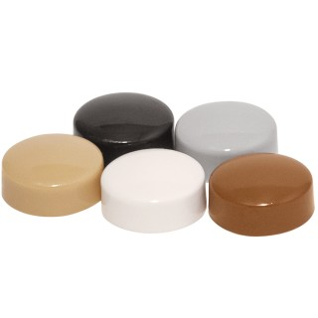
Артикул |  | Цвет |  | от 10000 | от 5000 | от 1000 | от 500 | от 100 | розница | Наличие на 15.09.2026
ЗШЧЭ |  | черный |  | 1.10р. | 1.20р. | 1.30р. | 1.60р. | 2.10р. | 3.00р. | 91704
ЗШБЭ |  | белый |  | 1.32р. | 1.44р. | 1.56р. | 1.92р. | 2.52р. | 3.60р. | 93850
ЗШЖЭ |  | желтый |  | 1.32р. | 1.44р. | 1.56р. | 1.92р. | 2.52р. | 3.60р. | 2899
ЗШЗЭ |  | зеленый |  | 1.32р. | 1.44р. | 1.56р. | 1.92р. | 2.52р. | 3.60р. | 25399
ЗШСНЭ |  | синий |  | 1.32р. | 1.44р. | 1.56р. | 1.92р. | 2.52р. | 3.60р. | 3399
ЗШКЧЭ |  | коричневый |  | 1.32р. | 1.44р. | 1.56р. | 1.92р. | 2.52р. | 3.60р. | 7630
ЗШБДЭ |  | бордо |  | 1.32р. | 1.44р. | 1.56р. | 1.92р. | 2.52р. | 3.60р. | 2890
ЗШККЭ |  | кр.кирпич |  | 1.32р. | 1.44р. | 1.56р. | 1.92р. | 2.52р. | 3.60р. | 2793
ЗШДБЭ |  | дуб |  | 1.32р. | 1.44р. | 1.56р. | 1.92р. | 2.52р. | 3.60р. | —
ЗШТБЭ |  | т.бежевый |  | 1.32р. | 1.44р. | 1.56р. | 1.92р. | 2.52р. | 3.60р. | —
ЗШСБЭ |  | св.бежевый |  | 1.32р. | 1.44р. | 1.56р. | 1.92р. | 2.52р. | 3.60р. | 7580
ЗШТСЭ |  | т.серый |  | 1.32р. | 1.44р. | 1.56р. | 1.92р. | 2.52р. | 3.60р. | 33342
ЗШССЭ |  | св.серый |  | 1.32р. | 1.44р. | 1.56р. | 1.92р. | 2.52р. | 3.60р. | 22029
ЗШМХЭ |  | махагон |  | 1.32р. | 1.44р. | 1.56р. | 1.92р. | 2.52р. | 3.60р. | —
ЗШТКЭ |  | т.коричневый |  | 1.32р. | 1.44р. | 1.56р. | 1.92р. | 2.52р. | 3.60р. | —
ЗШБКЭ |  | бук |  | 1.32р. | 1.44р. | 1.56р. | 1.92р. | 2.52р. | 3.60р. | —
ЗШВШЭ |  | вишня |  | 1.32р. | 1.44р. | 1.56р. | 1.92р. | 2.52р. | 3.60р. | —
ЗШКДЭ |  | кр.дерево |  | 1.32р. | 1.44р. | 1.56р. | 1.92р. | 2.52р. | 3.60р. | —
ЗШОРЭ |  | орех |  | 1.32р. | 1.44р. | 1.56р. | 1.92р. | 2.52р. | 3.60р. | —
ЗШСОЭ |  | сосна |  | 1.32р. | 1.44р. | 1.56р. | 1.92р. | 2.52р. | 3.60р. | —
ЗШОХЭ |  | охра |  | 1.32р. | 1.44р. | 1.56р. | 1.92р. | 2.52р. | 3.60р. | —
 | Все цены указаны в рублях и включают в себя НДС. Все цены указаны при условии 100% предоплаты и действительны в течение 5 дней. Все цены указаны при условии самовывоза продукции со склада в г. Липецк (для иногородних клиентов доставка до склада ТК в г. Липецк бесплатна). Все цены указаны за стандартный цвет для каждого вида изделия (изменение цвета на любой из предлагаемой палитры +20% к стоимости, изменение цвета на любой по системе RAL +50% к стоимости). О возможных сроках поставки заказного товара, необходимо уточнять заранее

